MainPage
Spiel programmieren mit Felix LimonTD

Spiel: | Tower Defense

ToDo: | Map
 |  | Pfad für Gegner
 |  | Basis/Verteidigungsziel
 | Mindestens 1 Tower
 |  | Schuss modellieren

ToDo: | bis 29.11.2021

Tiles erstellen
Ramp/Gate/Wasserwege
Assets, um Level zu bevölkern (Bäume, Creeper, etc)
Grobes Level-Design
Gebäude/Portal

In Unity importieren und zu einem Level bauen

Lore

GitFlow

Main Branch -> Kunden sehen das
Development Branch -> dort wird gearbeitet

ToDo: | 3.12.2021

Insel-Tiles
Partikel-Effekte für Wave-Spawner und Alien
Assets, um Level zu bevölkern (Bäume, Creeper, etc)

Design-Liste Türme&Upgrades
(Werte Upgrades sind eh klar, hier nur die besonderen Upgrades)
Mech
mech turm 1: Standard Turm mech turm 1 upgrade : Doppel-barrel mech turm 2: Raketen-Silo mech turm 2 upgrade:
mech turm 3: ?
mech turm 3 upgrade: kann die position wechseln
Gaia
gaia turm 1: Schildkröte, schießt wasserstrahl, slowt
gaia turm 1 upgrade: Schnappschildkröte
gaia turm 2: irgendwas mit DoT (gift?)
gaia turm 2 upgrade: ?
gaia turm 3: ?
gaia turm 3 upgrade: ?
Alien
aliens turm 1: schwebendes baby alien, macht effekt im bereich
aliens turm 1 upgrade: ?
aliens turm 2: ?
aliens turm 2 upgrade:?
aliens turm 3: ?
aliens turm 3 upgrade: ?
"Türme" die auf dem Weg platziert werden: Stachelfalle, die hin und wieder Stacheln aus dem Boden fährt Eine Art Wegverengung zur Massenkontrolle

Timeline Unity
15.11.2021 | Meeting
10 Uhr | Zusammenfassung
 | SetUp: | Unity aktualisieren
 |  | GitHub einrichten
 |  | Fork einrichten
 | Projekt strukturieren
 | Auf Spielidee einigen -> TowerDefense

 | Anforderungsliste erstellen:
 |  | Map | Pfad für Gegner
 |  |  | Basis/Verteidigungsziel

 |  | Mindestens 1 Tower | mindestens 1 Schussart modellieren

 | Workflow:
 |  | machen, lokal speichern
 |  | LocalChanges stagen
 |  | commiten
 |  | push

16.11.2021 | Simon

 | Node-Prefab: Größe auf 0,9 x 0,1 x 0,9 geändert
 | Node-Grid auf 1 geändert
 | Node-Grid: 320 x 180 (entspricht 16:9)

18.11.2021 | Meeting
10 Uhr
 | krankheitsbedingt verschoben

22.11.2021 | Meeting
10 Uhr
 | Unity-Update LTS 2020.23.3

 | Gegner erstellt

24.11.2021 | Meeting
10 Uhr
 | Agents können durch Labyrinth laufen
 | Tiles für Sand/Strand Map erstellt

29.11.2021 | Meeting
10 Uhr | KI funktioniert!!!
 | Blender Modelle in Unity importiert
 | (Turm, Tiles, Spawner und Target)

03.12.2021 | Meeting
10 Uhr | Palm-Tree (3Varianten), Rocks (5 Varianten)
 | Coast-Tiles (9 weitere Varianten)

06.12.2021 | Meeting
10 Uhr | Level01V1 gebaut
 | Turret-Tiles neu modelliert
 | Ground-Tiles überarbeitet

09.12.2021 | Meeting
9:30 Uhr | Neue Turret-Tiles modelliert
 | Ground + Turret Tiles als Prefabs eingebaut

13.12.2021 | Meeting
10 Uhr | Richtigrum gedreht in Unity
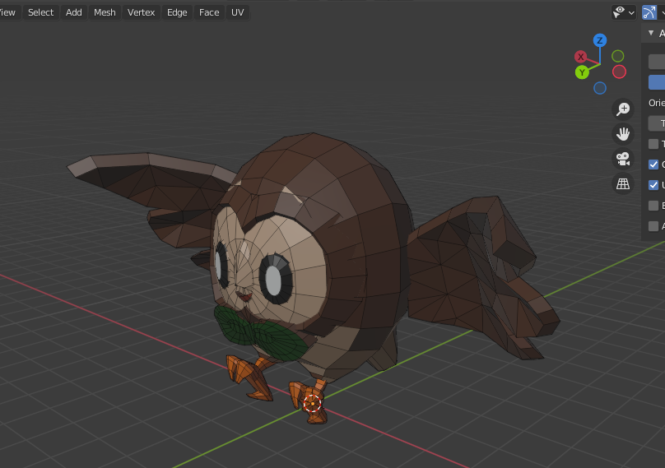

 | Bug
 | https://issuetracker.unity3d.com/issues/urp-lighting-objects-are-tinted-cyan-when-environment-lighting-intensity-multiplier-is-1-dot-0
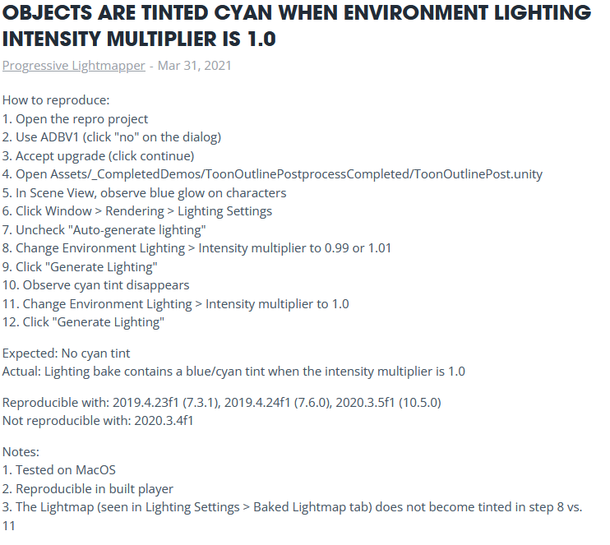

14.12.2021 | Simon
 | Tiles und Prefabs eingefügt
 | noch zu bearbeiten -> Navmesh, bzw Box-Collider

16.12.2021 | Meeting
10 Uhr | Degenerate Geometry löschen: Edit/A/Mesh/Merge/byDisctance

20.12.2021 | Meeting
10 Uhr | Modell Rigging -> Turtle gerigged
 | Poses ToDo: | Turrets
 |  | Idle
 |  | Attack
 |  | Turn (Anvisieren)

 |  | Enemies
 |  | Walk
 |  | Death

 |  | Natural Objects
 |  | Idle

 | Modelling ToDo:
 |  | Enemies
 |  | Mech Turrets
 |  | Alien Turrets

 |  | Buttons
 |  | Turmauswahl-UI

21.12.2021 | Simon
 | Quick-Effekt: Cell fracture
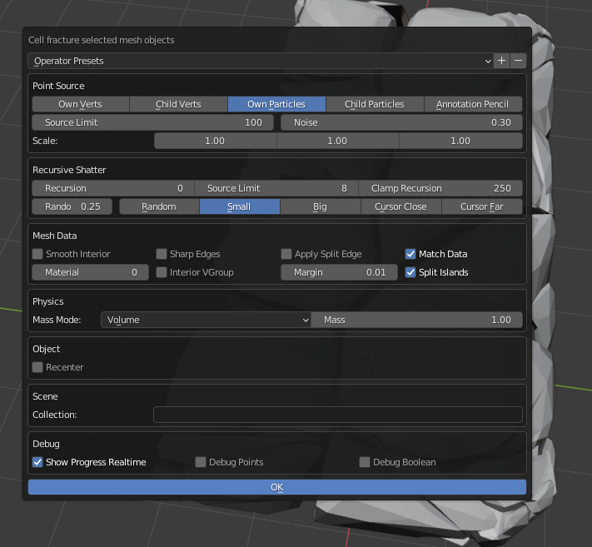

 | vorher |  | Zwischenschritt: Bevel (Formstabilität) |  |  |  | nachher
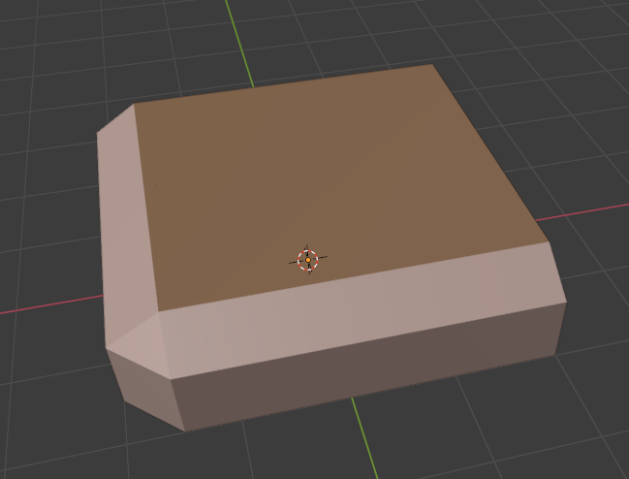
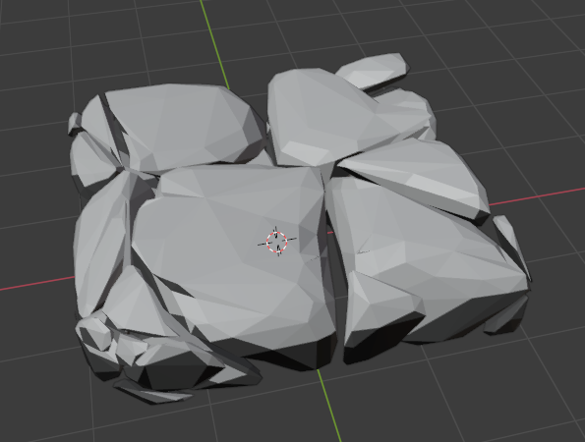

 | Ctrl+J: -> Join Parts
 | -> modifier: | subdivision surface
 |  | decimate

03.01.2022 | Meeting
10 Uhr
 | Poses ToDo: | Turrets
 |  | Default
 |  | Idle
 |  | Attack
 |  | Turn (Anvisieren)

 |  | Enemies
 |  | Walk
 |  | Death

 |  | Natural Objects
 |  | Idle

 | Modelling ToDo:
 |  | Enemies
 |  | Mech Turrets
 |  | Alien Turrets

 |  | Buttons
 |  | Turmauswahl-UI

 | Zombie Gegner (kommt aus Wasser?)

06.01.2022 | Meeting
10 Uhr
 | Target -> Schatztruhe

 | Piraten sind böse
 |  | Kopftuch | Augenklappe | Holzfuß | Fernrohr | Papagei | Piratenhut
 |  | Hakenhand | Säbel | Pistole | Kanone | Pluverfass
 |  | Skelett-Pirat

 | Fraktionen: | Natur
 |  | Mech | Feuerrate
 |  | Alien | Psykräfte, Barrieren

 | Was macht ein TD-Spiel spaßig:
 |  | Du wirst stärker
 |  | Du bekommst ein Problem und kannst es auf mehrere, persönliche Wege lösen

 | Türme mit: | Splashdmg
 |  | Knockback
 |  | WegBlocker/Barrieren

07.01.2022 | Meeting
10 Uhr | Priaten_Base Model fertiggestellt
 | Kopftuch-Pirat Variante modelliert, gerigged und animiert

 | Palmtree_Large gerigged und animiert

08.01.2022 | Simon
 | Pirate_Ship Modell angefangen

09.01.2022 | Simon
 | Pirate_Ship Modell fertiggestellt
 | Pirate_Ship animiert

10.01.2022 | Meeting
10 Uhr | ToDo: | Schatztruhe
 |  | Türme

20.01.2022 | Meeting
10 Uhr

24.01.2022 | Meeting
10 Uhr | TrelloBoard erstellt

26.01.2022 | Simon
 | Update zum Cell-Fracture Eintrag (21.12.2021)

28.01.2022 | Meeting
10 Uhr

31.01.2022 | Meeting
10 Uhr

02.02.2022 | Meeting
10 Uhr

